Лист1
Город | 1 | 2 | 3 | 4 | 5
1 | INF | 20 | 32 | INF | 10 |  |  | Исходная матрица
2 | 10 | INF | 25 | 58 | 74
3 | 12 | 30 | INF | 86 | 59
4 | 27 | 48 | 40 | INF | 30
5 | 83 | 76 | 52 | 23 | INF

Город | 1 | 2 | 3 | 4 | 5 | dj
1 | INF | 20 | 32 | INF | 10 | 10 |  | Находим минимумы по строкам
2 | 10 | INF | 25 | 58 | 74 | 10
3 | 12 | 30 | INF | 86 | 59 | 12
4 | 27 | 48 | 40 | INF | 30 | 30
5 | 83 | 76 | 52 | 23 | INF | 23

Город | 1 | 2 | 3 | 4 | 5 | dj
1 | INF | 10 | 22 | INF | 0 | 10
2 | 0 | INF | 15 | 68 | 64 | 10 |  | Производим редукцию строк: из каждого элемента
3 | 0 | 18 | INF | 74 | 47 | 12 |  | в каждой строке вычитаем соответствующее
4 | 0 | 21 | 13 | INF | 3 | 27 |  | ей значение минимума
5 | 60 | 53 | 29 | 0 | INF | 23

Город | 1 | 2 | 3 | 4 | 5
1 | INF | 10 | 22 | INF | 0 |  |  | Находим минимумы по столбцам
2 | 0 | INF | 15 | 68 | 64
3 | 0 | 18 | INF | 74 | 47
4 | 0 | 21 | 13 | INF | 3
5 | 60 | 53 | 29 | 0 | INF
dj | 0 | 10 | 13 | 0 | 0

Город | 1 | 2 | 3 | 4 | 5
1 | INF | 0 | 9 | INF | 0 |  |  | Производим редукцию столбцов
2 | 0 | INF | 2 | 68 | 64
3 | 0 | 8 | INF | 74 | 47
4 | 0 | 11 | 0 | INF | 3
5 | 60 | 43 | 16 | 0 | INF
dj | 0 | 10 | 13 | 0 | 0

Посчитаем локальную нижнюю границу |  |  |  |  | Hk= Hk-1 + ∑di + ∑dj |  | = | 105

 |  |  |  |  |  |  |  | Для каждой нулевой клетки преобразованной матрицы
Город | 1 | 2 | 3 | 4 | 5 |  |  | находим «оценку» (pij). Ею будет сумма минимума по строке
1 | INF | 0(8) | 9 | INF | 0(3) |  |  | и минимума по столбцу, на пересечении которых находится данная клетка с нулем.
2 | 0(2) | INF | 2 | 68 | 64
3 | 0(8) | 8 | INF | 74 | 47 |  |  | Максимальная оценка имеет клетку 5-4
4 | 0(3) | 11 | 0(2) | INF | 3
5 | 60 | 43 | 16 | 0(84) | INF |  |  | Здесь начинается ветвление нашего дерева
 |  |  |  |  |  |  |  | Здесь мы либо включаем в маршрут отрезок 5-4 либо не включаем

1. Включаем путь 5-4
 |  |  |  |  |  |  | Проводим редукцию
Город | 1 | 2 | 3 | 5 |  |  | Удаляем строку 5 и стобец 4, а в ячейку 4-5 ставим INF
1 | INF | 0 | 9 | 0
2 | 0 | INF | 2 | 64
3 | 0 | 8 | INF | 47
4 | 0 | 11 | 0 | INF

Город | 1 | 2 | 3 | 5 | dj
1 | INF | 0 | 9 | 0 | 0
2 | 0 | INF | 2 | 64 | 0
3 | 0 | 8 | INF | 47 | 0
4 | 0 | 11 | 0 | INF | 0
dj | 0 | 0 | 0 | 0

Hk= | 105

2. Не включаем путь 5-4

Hk= | Hk-1 + pij | = | 105+84=189

т.к. 105 < 189, мы выбираем ветвь где включаем путь 5-4
По аналогии продолжим решение

Город | 1 | 2 | 3 | 5
1 | INF | 0(8) | 9 | 0(47)
2 | 0(2) | INF | 2 | 64
3 | 0(8) | 8 | INF | 47
4 | 0(0) | 11 | 0(2) | INF

1. | Включаем путь 1-5

Город | 1 | 2 | 3 | dj
2 | 0 | INF | 2 | 0
3 | 0 | 8 | INF | 0
4 | 0 | 11 | 0 | 0
dj | 0 | 8 | 0

Город | 1 | 2 | 3
2 | 0 | INF | 2
3 | 0 | 0 | INF
4 | 0 | 3 | 0

Hk = | 8+105= | 113

2. | Не включаем путь 1-5

Hk= 105+47= 152

т.к 113 < 152 выбираем путь с включением 1-5

Город | 1 | 2 | 3
2 | 0(2) | INF | 2
3 | 0(0) | 0(3) | INF
4 | 0(0) | 3 | 0(2)

1. | Включаем путь 3-2

Город | 1 | 3 | dj
2 | 0 | INF | 0
4 | 0 | 0 | 0
dj | 0 | 0

Hk= | 113

2. | Не включаем путь 3-2

Hk = 113+3 = 116

т.к 113 < 116, включаем путь 3-2

Город | 1 | 3 |  | т.к. У нас две ячейки с одинаковым штрафом,
2 | 0(INF) | INF |  | можно выбрать любую, например 2-1
4 | 0(0) | 0(INF)

1. Включаем путь 2-1

Город | 3 | dj
4 | 0(INF) | 0
dj | 0

Hk= 113

2. Не включаем путь 2-1

Hk = INF

т.к 113 < INF, мы включаем путь 2-1

Остался единственный путь 4-3, который мы включаем в маршрут

Hk= | 113

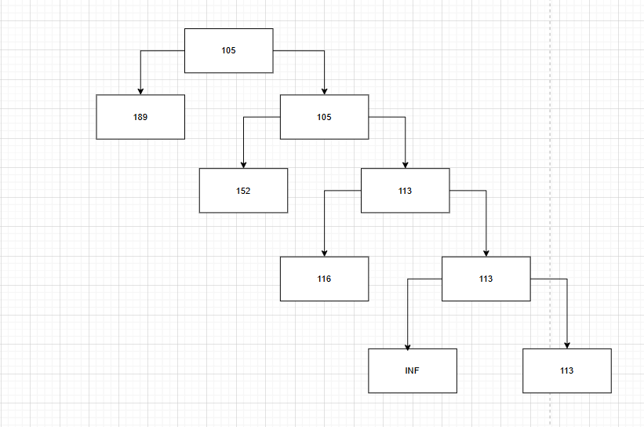
В итоге получаем маршрут

1) 5-4 | 23
2) 1-5 | 10
3) 3-2 | 30
4) 2-1 | 10
5) 4-3 | 40

1-5-4-3-2-1

